领料单(1)
蒙顶壹号1#楼塑钢型材钢内衬提量表
序号 | 型材名称 | 型号 | 型材颜色 | 型材长度 | 型材根数 | 钢衬（m） | 项目特征 | 图片 | 备注
1 | 60/88深灰色推拉门【推拉门扇】 | T60/88S-1.Y | TT80901 | 6000 | 356 | 2136 | 热浸镀锌，壁厚1.5mm | 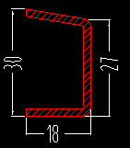
2 | 60/88深灰色推拉门【推拉门框】 | T88K-1.X | TT80901 | 6000 | 332 | 1992 | 热浸镀锌，壁厚1.5mm | 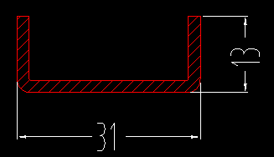
3 | 65平开系列【平开窗扇】 | P65WKCS（B） | TT80901 | 6000 | 803 | 4818 | 热浸镀锌，壁厚1.5mm | 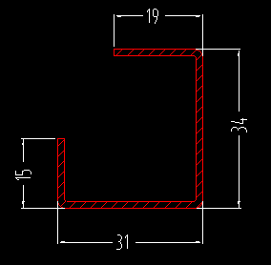
4 | 65平开系列【平开中梃】 | P65ZT（B） | TT80901 | 6000 | 250 | 1500 | 热浸镀锌，壁厚1.5mm | 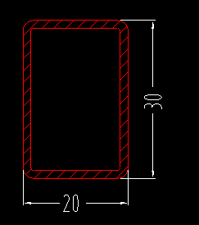
5 | 65平开系列【平开窗框】 | P65K（B） | TT80901 | 6000 | 1078 | 6468 | 热浸镀锌，壁厚1.5mm | 